Summary
Estimate (Thông số dự định) | Cost (Thông số thực tế) | Late (Thông số trễ) | OT (Thông số overtime) | OFF (Thông số nghỉ)
0 H | 0 H | 0 H | 0 H | 0 H

Hướng dẫn nhập spent-time:
■ B1: Copy file template chung và chỉnh sửa lại thành của riêng mình
Copy file template mới nhất hiện tại là:
「\\w2vnfs\Public\777.PJ-Document\SpentTime_YYYYMM_wwMember_Rev3.3.xlsm」
vào thư mục spent-time của mình (folder chung và chia theo mỗi member tại: 「\\w2vnfs\Public\666.Leader Room\SpendTime-Management\[wwMember]」)
Sau đó đổi lại những thông tin sau:
Đổi tên wwMember tại tên file:
 | Hãy đổi đúng theo tên mỗi người:
 | VD: Nguyễn Văn An => account sẽ là wwNVAn => đổi lại wwMember thành: wwNVAn
 | SpentTime_YYYYMM_wwMember_Rev3.3.xlsm => SpentTime_YYYYMM_wwNVAn.xlsm

Đổi tên wwMember trong file:
 | Mở file vừa đổi tên ở trên và đổi tương tự với những chỗ có text: wwMember
 | Chú ý đổi cả tên của sheet nếu có format: wwMember
 | VD: như hình
 | Đổi tên sheet
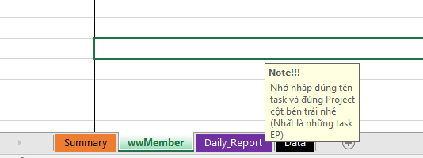

 | Đổi text tại sheet: Daily_Report

 | Đổi text tại sheet: Data

Save file vừa update ở trên lại để làm file template cho chính mình và sử dụng cho mỗi tháng tiếp theo.

■ B2: Copy file tempate vừa tạo và chỉnh sửa lại file sử dụng cho tháng hiện tại
Đổi tên YYYYMM thành Năm Tháng hiện tại
VD: Tháng hiện tại là 2023/04 => YYYYMM => 202304
SpentTime_YYYYMM_wwNVAn.xlsm => SpentTime_202304_wwNVAn.xlsm

Lấy file này sử dụng cho tháng 4 theo như VD, những tháng tiếp theo thì làm tương tự như bước 2 như trên.

※ Một số lưu ý nhập nội dung file:
● Cần nhập đầy dủ thông tin các cột khoanh vùng đỏ như ở dưới:

● Thời gian làm thì sẽ tính theo block 15 phút => 1 H sẽ có 4 block 15 phút (15' <=> 0.25 H, 30' <=> 0.5 H, 45' <=> 0.75H, 60' <=> 1 H), do đó 1 ô sẽ tương ứng với 15' <=> 0.25 H:

● Quy ước chung nhập số tính H làm:
・Số 2: thời gian thực hiện theo estimate đã định ra
・Số 3: thời gian thực hiện đã quá (trễ) so với thời gian estimate đã định ra
・Số 4: thời gian OT được tính sau 5:30 PM (17:30) ※Phần này cần được sự phê duyệt của cấp trên thì mới được thực hiện OT
・Số 5: thời gian OFF (xin nghỉ) và chỉ tính từ 08:00 AM -> 05:00 PM (08:00 -> 17:00) và không tính ngày lễ/tết, cuối tuần, nghỉ bù lễ.

VD: nhập estimate & trễ

VD: nhập OT

